Blad1
HELKROPP MUSKELBYGG |  |  | 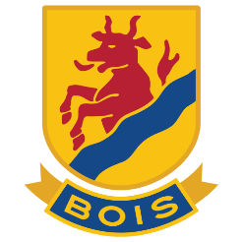 J20
Datum: 240514
UPPVÄRMNING | SET | REPS | VIKT / TÄNK PÅ
HOPPREP | 1 | 100
GOBLET SQUATS | 1 | 10 | KB eller Hantel 10-20 kg
GOBLET UTFALL ÅT SIDAN | 1 | 10+10 | KB eller Hantel 10-20 kg
ARMHÄVNING MED KLAPP | 1 | 10 | Fullt tryck uppåt!

MUSKELBYGG | SET | REPS | VIKT / TÄNK PÅ | VILA
UTFALLSSTEG med skivstång eller hantlar | 3 | 6 + 6 | Tungt / Fokus kontroll | 1-2 min
TRAPBAR MARKLYFT | 3 | 6 | Tungt | 1-2 min
HANTELPRESS plan bänk | 3 | 6-8 | Tungt | 1-2 min
SITTANDE /STÅENDE RODD | 3 | 6-8 | Tungt | 1-2 min
Stående JORDEN RUNT m viktskiva (Brottningen) | 2 | 5+5 | 10-15 kg Stora varv | 1 min
HÖFTLYFT ett ben på pilates (Brottningen) | 2 | 8+8 | Stanna 2s i uppeläget | 1 min
BROMSANDE CHINS (Brottningen) | 2 | 6 | Bromsa 5 sek ner | 1 min
RUSSIAN TWIST (Brottningen) | 2 | 20 | Högt tempo | 1 min
PLANKAN (Brottningen) | 2 | 1 MIN | Ev. lyft ben och/eller arm | 1 min

